Graf1
Nadpis grafu
 | Svátek slaví Nataša | Svátek slaví Ivo | Svátek slaví Zbyšek | Svátek slaví Monika | Svátek slaví Emil | Svátek slaví Vladimír/Vladimíra | Svátek slaví Jana/Vanesa
od 9:30 do 10:00
od 10:00 do 11:00
od 14:30 do 15:30
ZMĚNA PROGRAMU VYHRAZENA
V PŘÍPADĚ OŠKLIVÉHO POČASÍ SE AKTIVITY KONAJÍ UVNITŘ

List1
 | Plán aktivit pro 3. a 4. patro
 | Pondělí | Úterý | Středa | Čtvrtek | Pátek | Sobota | Neděle
 | 2026-05-18 | 2026-05-19 | 2026-05-20 | 2026-05-21 | 2026-05-22 | 23.5..2026 | 2026-05-24

 | Svátek slaví | Svátek slaví | Svátek slaví | Svátek slaví | Svátek slaví | Svátek slaví | Svátek slaví
 | Nataša | Ivo | Zbyšek | Monika | Emil | Vladimír/Vladimíra | Jana/Vanesa
od 9:30 do 10:00 | Ranní rozcvička s Danielou | Ranní rozcvička s Danielou | Ranní rozcvička s Danielou | Ranní rozcvička s Danielou | Ranní rozcvička s Danielou
 | Jídelna | Jídelna | Jídelna | Jídelna | Jídelna

od 10:00 do 11:00 | Společenské hry | Vědomostní hry | Trénink paměti | Individuální aktivity | Muzikoterapie | Individuální aktivity s pečovateli | Individuální aktivity s pečovateli
 | 4. patro | 3. patro | 4. patro | Pokoje | 4. patro | 3. patro | 3. patro
 |  | 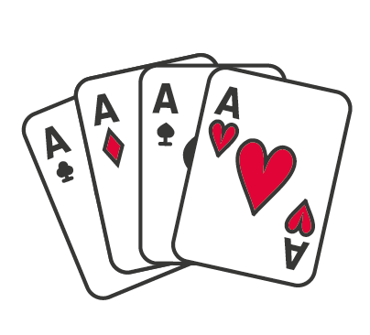
od 14:30 do 15:30 | Aromaterapie | Knihy života | Cestovatelská přednáška | Bingo | Individuální aktivity | Individuální aktivity s pečovateli | Individuální aktivity s pečovateli
 | Pokoje | Pokoje | Jídelna | 4. patro | Pokoje | 3.patro | 3.patro
 |  |  |  | 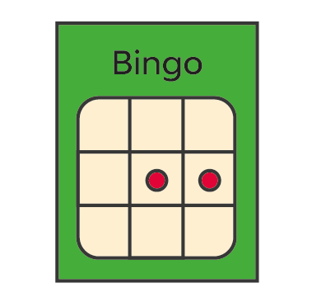

 |  | Aktivizace Klára | Aktivizace Danča | Aktivizace Šárka | Společné akce
 |  |  |  |  | Rozlišení aktivizace barvami
ZMĚNA PROGRAMU VYHRAZENA
V PŘÍPADĚ OŠKLIVÉHO POČASÍ SE AKTIVITY KONAJÍ UVNITŘ

